Sheet1
 | Smile | Label
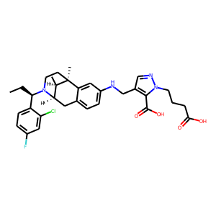 | [C@@H]1(C)[C@H]2Cc3ccc(NCc4cnn(CCCC(O)=O)c4C(=O)O)cc3[C@]1(C)CCN2[C@H](CC)c1ccc(F)cc1Cl | 0.22755594552
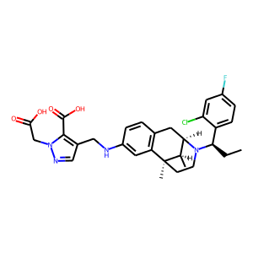 | C(C(=O)O)n1ncc(CNc2cc3c(cc2)C[C@H]2N([C@@H](c4ccc(F)cc4Cl)CC)CC[C@]3(C)[C@@H]2C)c1C(O)=O | 0.24018661678
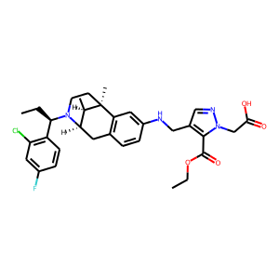 | N1([C@H](CC)c2c(Cl)cc(F)cc2)[C@H]2[C@@H](C)[C@](C)(c3c(ccc(NCc4cnn(CC(=O)O)c4C(=O)OCC)c3)C2)CC1 | 0.24844039977
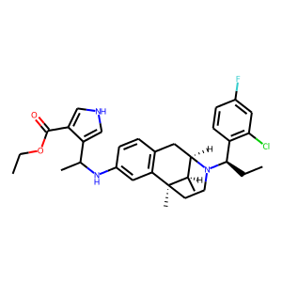 | c1(C(C)Nc2cc3c(cc2)C[C@H]2N([C@@H](c4c(Cl)cc(F)cc4)CC)CC[C@]3(C)[C@@H]2C)c(C(=O)OCC)c[nH]c1 | 0.25219073892
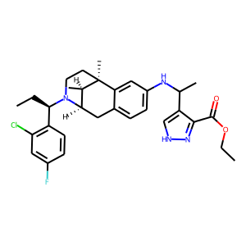 | [C@@H](c1c(Cl)cc(F)cc1)(N1[C@@H]2Cc3ccc(NC(c4c[nH]nc4C(OCC)=O)C)cc3[C@](C)(CC1)[C@@H]2C)CC | 0.25918984413
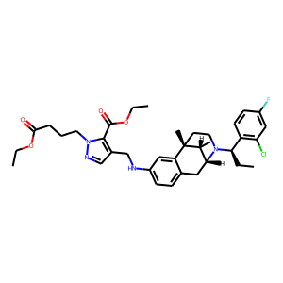 | n1cc(CNc2ccc3c(c2)[C@]2(C)CCN([C@@H](c4c(Cl)cc(F)cc4)CC)[C@H](C3)[C@H]2C)c(C(OCC)=O)n1CCCC(OCC)=O | 0.27128264308
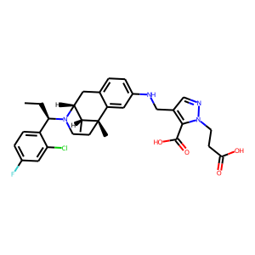 | N1([C@H](CC)c2ccc(F)cc2Cl)[C@H]2[C@@H](C)[C@@](C)(CC1)c1cc(NCc3cnn(CCC(=O)O)c3C(O)=O)ccc1C2 | 0.27558720112
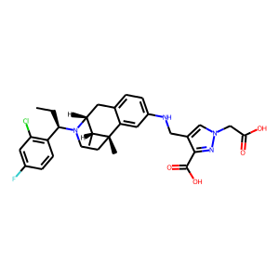 | c1(Cl)c([C@H](N2[C@H]3[C@@H](C)[C@@](C)(CC2)c2cc(NCc4cn(CC(O)=O)nc4C(O)=O)ccc2C3)CC)ccc(F)c1 | 0.28695937991
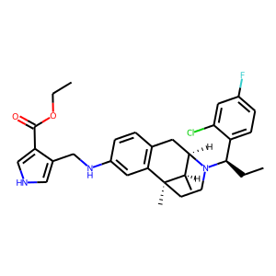 | c1(C(=O)OCC)c[nH]cc1CNc1cc2c(cc1)C[C@H]1N([C@H](CC)c3ccc(F)cc3Cl)CC[C@]2(C)[C@@H]1C | 0.29382619262
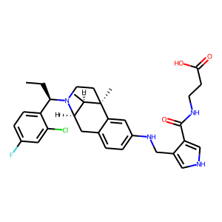 | Clc1cc(F)ccc1[C@H](N1[C@@H]2Cc3ccc(NCc4c(C(=O)NCCC(=O)O)c[nH]c4)cc3[C@](C)(CC1)[C@@H]2C)CC | 0.29650750756
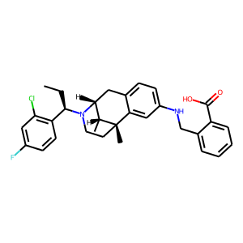 | CC[C@H](c1c(Cl)cc(F)cc1)N1CC[C@@]2(C)c3cc(NCc4ccccc4C(=O)O)ccc3C[C@@H]1[C@H]2C | 0.29731866717
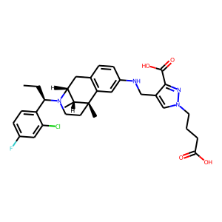 | Fc1ccc([C@@H](CC)N2[C@@H]3Cc4c(cc(NCc5c(C(=O)O)nn(CCCC(O)=O)c5)cc4)[C@@](C)([C@@H]3C)CC2)c(Cl)c1 | 0.29779535532
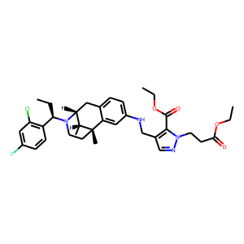 | Fc1cc(Cl)c([C@@H](CC)N2[C@H]3[C@@H](C)[C@](C)(c4cc(NCc5c(C(OCC)=O)n(CCC(OCC)=O)nc5)ccc4C3)CC2)cc1 | 0.29814690351
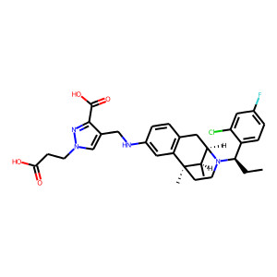 | C(c1cn(CCC(O)=O)nc1C(O)=O)Nc1cc2c(cc1)C[C@@H]1[C@@H](C)[C@@]2(C)CCN1[C@H](CC)c1ccc(F)cc1Cl | 0.30195626616
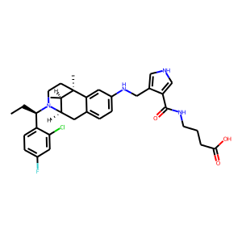 | [C@H](N1CC[C@]2(C)[C@H](C)[C@H]1Cc1ccc(NCc3c[nH]cc3C(=O)NCCCC(=O)O)cc12)(c1ccc(F)cc1Cl)CC | 0.30823177099
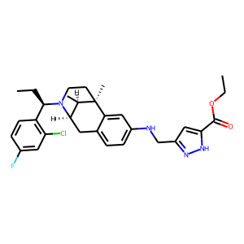 | c1cc([C@H](N2[C@@H]3Cc4ccc(NCc5cc(C(=O)OCC)[nH]n5)cc4[C@](C)(CC2)[C@@H]3C)CC)c(Cl)cc1F | 0.30865883827
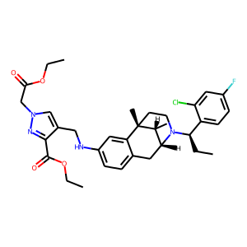 | n1c(C(OCC)=O)c(CNc2ccc3c(c2)[C@]2(C)CCN([C@@H](c4ccc(F)cc4Cl)CC)[C@H](C3)[C@H]2C)cn1CC(=O)OCC | 0.3098718524
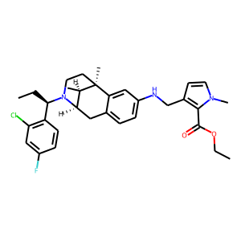 | C(C)[C@@H](N1CC[C@]2(C)[C@H](C)[C@H]1Cc1ccc(NCc3ccn(C)c3C(=O)OCC)cc12)c1c(Cl)cc(F)cc1 | 0.31213605404
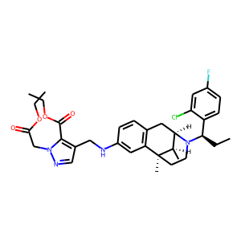 | C(C(=O)OCC)n1ncc(CNc2cc3c(cc2)C[C@@H]2[C@@H](C)[C@@]3(C)CCN2[C@@H](c2ccc(F)cc2Cl)CC)c1C(OCC)=O | 0.31468725204
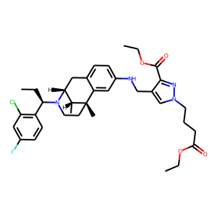 | C[C@@H]1[C@@H]2N([C@@H](c3c(Cl)cc(F)cc3)CC)CC[C@@]1(C)c1cc(NCc3c(C(=O)OCC)nn(CCCC(OCC)=O)c3)ccc1C2 | 0.32938826084
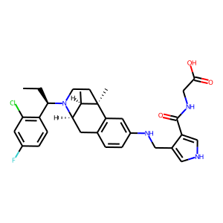 | CC[C@@H](N1[C@H]2[C@@H](C)[C@](C)(c3c(ccc(NCc4c(C(NCC(O)=O)=O)c[nH]c4)c3)C2)CC1)c1c(Cl)cc(F)cc1 | 0.33067283034
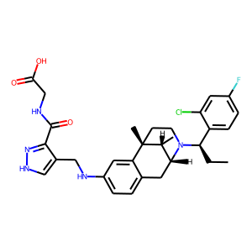 | OC(=O)CNC(c1n[nH]cc1CNc1ccc2c(c1)[C@]1(C)CCN([C@H](CC)c3ccc(F)cc3Cl)[C@H](C2)[C@H]1C)=O | 0.33080294728
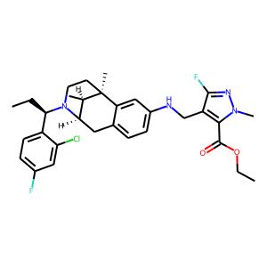 | [C@]12(C)CCN([C@H](CC)c3ccc(F)cc3Cl)[C@H](Cc3ccc(NCc4c(F)nn(C)c4C(=O)OCC)cc31)[C@H]2C | 0.3368472755
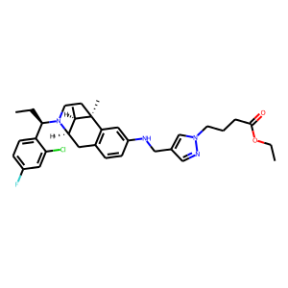 | [C@@H]1(C)[C@@H]2N([C@H](CC)c3ccc(F)cc3Cl)CC[C@@]1(C)c1c(ccc(NCc3cn(CCCC(=O)OCC)nc3)c1)C2 | 0.34511739016
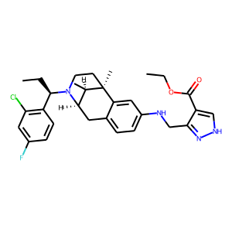 | [C@H]1(C)[C@@]2(C)CCN([C@@H](c3c(Cl)cc(F)cc3)CC)[C@@H]1Cc1ccc(NCc3c(C(=O)OCC)c[nH]n3)cc12 | 0.34899306297
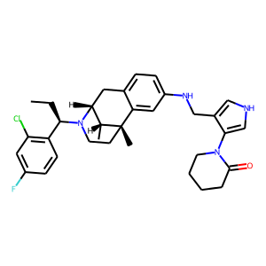 | [C@]12(C)c3cc(NCc4c[nH]cc4N4CCCCC4=O)ccc3C[C@H]([C@H]1C)N([C@H](CC)c1c(Cl)cc(F)cc1)CC2 | 0.35604763031
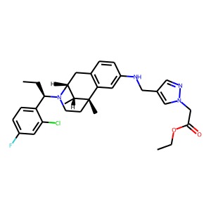 | Fc1ccc([C@H](N2[C@@H]3Cc4c(cc(NCc5cnn(CC(OCC)=O)c5)cc4)[C@@](C)([C@@H]3C)CC2)CC)c(Cl)c1 | 0.35645493865
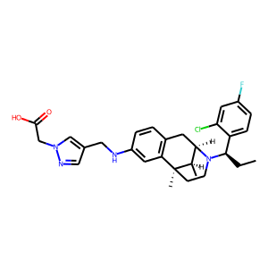 | c1(CNc2cc3c(cc2)C[C@@H]2[C@@H](C)[C@@]3(C)CCN2[C@@H](c2ccc(F)cc2Cl)CC)cnn(CC(O)=O)c1 | 0.35671818256
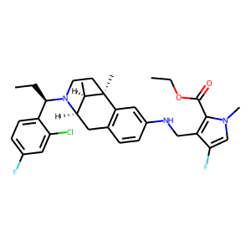 | Clc1cc(F)ccc1[C@H](N1CC[C@@]2(C)c3c(ccc(NCc4c(C(=O)OCC)n(C)cc4F)c3)C[C@@H]1[C@H]2C)CC | 0.35700803995
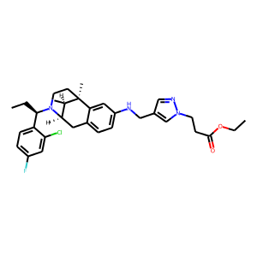 | [C@]12(C)CCN([C@@H](c3ccc(F)cc3Cl)CC)[C@H](Cc3ccc(NCc4cnn(CCC(OCC)=O)c4)cc31)[C@H]2C | 0.36460292339
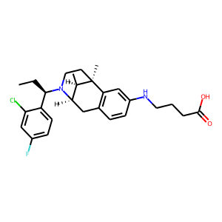 | c1c(F)cc(Cl)c([C@@H](CC)N2CC[C@@]3(C)c4c(ccc(NCCCC(=O)O)c4)C[C@@H]2[C@H]3C)c1 | 0.36775448918
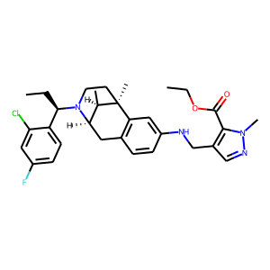 | c1c(Cl)c([C@@H](CC)N2CC[C@@]3(C)c4c(ccc(NCc5c(C(=O)OCC)n(C)nc5)c4)C[C@@H]2[C@H]3C)ccc1F | 0.37188377976
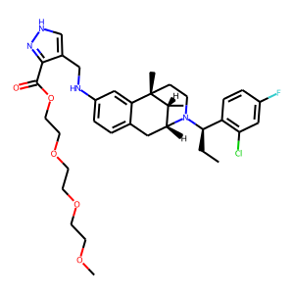 | n1c(C(=O)OCCOCCOCCOC)c(CNc2ccc3c(c2)[C@]2(C)CCN([C@H](CC)c4c(Cl)cc(F)cc4)[C@H](C3)[C@H]2C)c[nH]1 | 0.3730096519
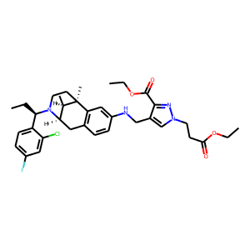 | C1C[C@@]2(C)c3c(ccc(NCc4c(C(OCC)=O)nn(CCC(OCC)=O)c4)c3)C[C@@H](N1[C@@H](c1ccc(F)cc1Cl)CC)[C@H]2C | 0.37563699484
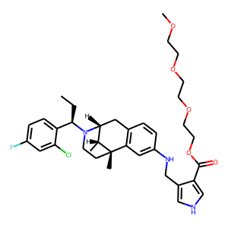 | C1c2c(cc(NCc3c(C(OCCOCCOCCOC)=O)c[nH]c3)cc2)[C@@]2(C)[C@H](C)[C@@H]1N([C@@H](c1ccc(F)cc1Cl)CC)CC2 | 0.3805270493
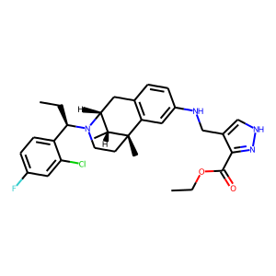 | Clc1cc(F)ccc1[C@@H](CC)N1[C@@H]2Cc3c(cc(NCc4c[nH]nc4C(=O)OCC)cc3)[C@@](C)([C@@H]2C)CC1 | 0.38126510382
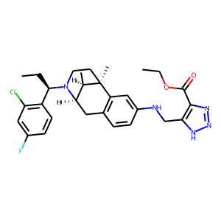 | [C@H](CC)(N1[C@H]2[C@@H](C)[C@](C)(c3c(ccc(NCc4c(C(OCC)=O)nn[nH]4)c3)C2)CC1)c1c(Cl)cc(F)cc1 | 0.38473126292
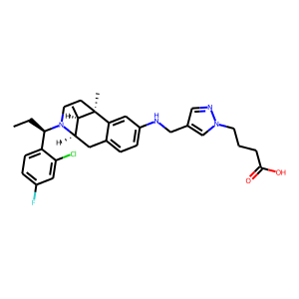 | C[C@@]12c3c(ccc(NCc4cnn(CCCC(O)=O)c4)c3)C[C@@H](N([C@@H](c3ccc(F)cc3Cl)CC)CC1)[C@H]2C | 0.38695287704
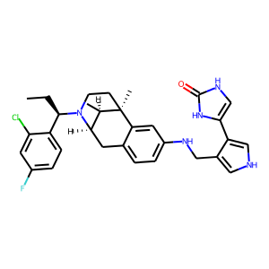 | c1c(Cl)c([C@@H](CC)N2CC[C@]3(C)[C@H](C)[C@H]2Cc2ccc(NCc4c(-c5[nH]c(=O)[nH]c5)c[nH]c4)cc23)ccc1F | 0.38763639331
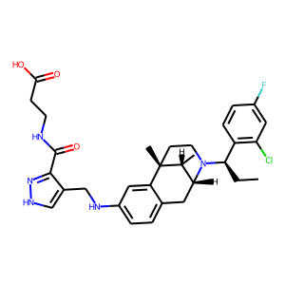 | OC(=O)CCNC(c1n[nH]cc1CNc1ccc2c(c1)[C@@]1(C)[C@H](C)[C@H](N([C@@H](c3c(Cl)cc(F)cc3)CC)CC1)C2)=O | 0.38906648755
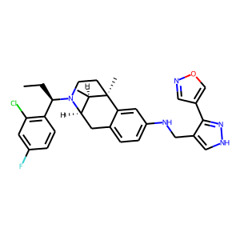 | Fc1cc(Cl)c([C@H](N2[C@@H]3Cc4ccc(NCc5c(-c6cnoc6)n[nH]c5)cc4[C@](C)(CC2)[C@@H]3C)CC)cc1 | 0.39472696185
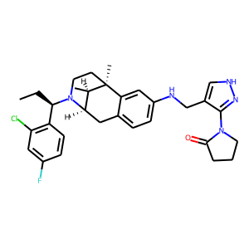 | c1(Cl)c([C@@H](CC)N2CC[C@]3(C)[C@H](C)[C@H]2Cc2ccc(NCc4c[nH]nc4N4CCCC4=O)cc23)ccc(F)c1 | 0.39947885275
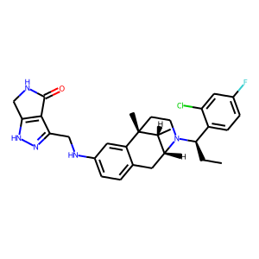 | O=C1c2c([nH]nc2CNc2ccc3c(c2)[C@]2(C)CCN([C@H](CC)c4ccc(F)cc4Cl)[C@H](C3)[C@H]2C)CN1 | 0.40014341474
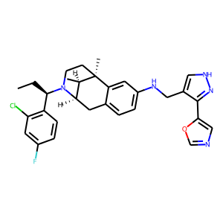 | Fc1cc(Cl)c([C@@H](CC)N2[C@@H]3Cc4ccc(NCc5c[nH]nc5-c5cnco5)cc4[C@](C)(CC2)[C@@H]3C)cc1 | 0.4062704742
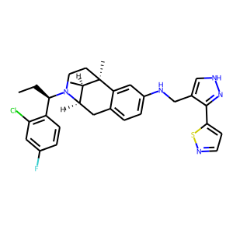 | Fc1cc(Cl)c([C@H](N2CC[C@]3(C)[C@H](C)[C@H]2Cc2ccc(NCc4c[nH]nc4-c4ccns4)cc23)CC)cc1 | 0.40846452117
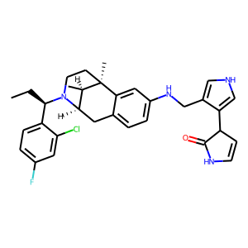 | [C@H]12Cc3ccc(NCc4c[nH]cc4C4C=CNC4=O)cc3[C@](C)(CCN1[C@H](CC)c1ccc(F)cc1Cl)[C@@H]2C | 0.4115665257
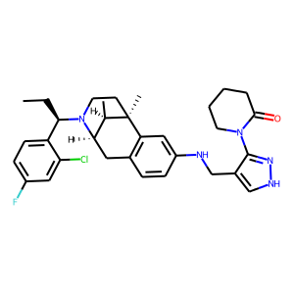 | c1c([C@H](N2[C@H]3[C@@H](C)[C@@](C)(CC2)c2c(ccc(NCc4c(N5C(=O)CCCC5)n[nH]c4)c2)C3)CC)c(Cl)cc(F)c1 | 0.41199821234
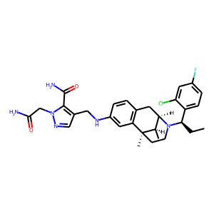 | C(=O)(c1n(CC(=O)N)ncc1CNc1cc2c(cc1)C[C@H]1N([C@@H](c3ccc(F)cc3Cl)CC)CC[C@]2(C)[C@@H]1C)N | 0.41625595093
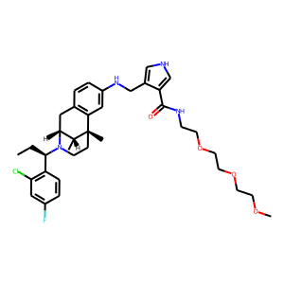 | C(C)[C@@H](N1CC[C@]2(C)[C@H](C)[C@H]1Cc1c2cc(NCc2c[nH]cc2C(NCCOCCOCCOC)=O)cc1)c1c(Cl)cc(F)cc1 | 0.41803330183
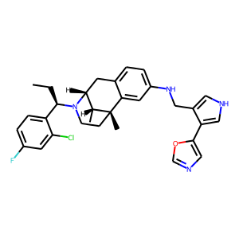 | Clc1cc(F)ccc1[C@H](N1CC[C@@]2(C)c3cc(NCc4c[nH]cc4-c4cnco4)ccc3C[C@@H]1[C@H]2C)CC | 0.42155283689
 | c1cc([C@@H](CC)N2CC[C@]3(C)[C@H](C)[C@H]2Cc2ccc(NCc4c[nH]cc4N4C(=O)CC4)cc23)c(Cl)cc1F | 0.42392969131
 | c1cc(NCc2c(-c3c[nH]nc3)c[nH]c2)cc2c1C[C@H]1N([C@@H](c3ccc(F)cc3Cl)CC)CC[C@]2(C)[C@@H]1C | 0.43832594156
 | c1([C@@H](CC)N2CC[C@@]3(C)c4c(ccc(NCc5c(-n6cc[nH]c6=O)c[nH]c5)c4)C[C@@H]2[C@H]3C)ccc(F)cc1Cl | 0.43870782852
 | c1cc2c(cc1NCc1c[nH]nc1-c1oncc1)[C@]1(C)CCN([C@@H](c3ccc(F)cc3Cl)CC)[C@@H]([C@H]1C)C2 | 0.44110733271
 | C(Nc1ccc2c(c1)[C@@]1(C)[C@H](C)[C@H](N([C@H](CC)c3c(Cl)cc(F)cc3)CC1)C2)c1c[nH]nc1-c1c[nH]nc1 | 0.4432566762
 | N(Cc1c(C(C)=O)n[nH]c1)c1ccc2c(c1)[C@@]1(C)[C@H](C)[C@H](N([C@@H](c3ccc(F)cc3Cl)CC)CC1)C2 | 0.45040875673
 | N(Cc1c(C)n(C)cc1C)c1cc2c(cc1)C[C@@H]1[C@@H](C)[C@@]2(C)CCN1[C@H](CC)c1c(Cl)cc(F)cc1 | 0.45670968294
 | c1c(F)ccc([C@H](N2CC[C@@]3(C)c4c(ccc(NCc5c6c([nH]n5)CC(=O)N6)c4)C[C@@H]2[C@H]3C)CC)c1Cl | 0.45714125037
 | [C@H]12Cc3c(cc(NCc4c[nH]nc4N4CCNC4=O)cc3)[C@](C)(CCN1[C@@H](c1c(Cl)cc(F)cc1)CC)[C@@H]2C | 0.46139094234
 | c1c([C@H](N2CC[C@@]3(C)c4c(ccc(NCc5c[nH]nc5-c5cnn[nH]5)c4)C[C@@H]2[C@H]3C)CC)c(Cl)cc(F)c1 | 0.46406376362
 | [C@H](N1CC[C@@]2(C)c3cc(NCc4c(-c5cnoc5)c[nH]c4)ccc3C[C@@H]1[C@H]2C)(c1ccc(F)cc1Cl)CC | 0.46742734313
 | C1[C@@]2(C)c3c(ccc(NCc4cnn(CC(N)=O)c4)c3)C[C@@H](N([C@@H](c3c(Cl)cc(F)cc3)CC)C1)[C@H]2C | 0.47700896859
 | c1(F)ccc([C@@H](CC)N2CC[C@@]3(C)c4cc(NCc5c[nH]cc5-c5cscc5)ccc4C[C@@H]2[C@H]3C)c(Cl)c1 | 0.48089563847
 | COCCOCCOCCNC(=O)c1c(CNc2ccc3c(c2)[C@@]2(C)[C@H](C)[C@H](N([C@@H](c4c(Cl)cc(F)cc4)CC)CC2)C3)c[nH]n1 | 0.48404821754
 | c12ccc(NCc3c(-c4c[nH]cn4)c[nH]c3)cc1[C@@]1(C)[C@H](C)[C@H](N([C@@H](c3c(Cl)cc(F)cc3)CC)CC1)C2 | 0.4876332283
 | C1N([C@@H](c2ccc(F)cc2Cl)CC)[C@H]2[C@@H](C)[C@@](C)(C1)c1cc(NCc3n[nH]c4c3ocn4)ccc1C2 | 0.49090003967
 | c12cc(NCc3c[nH]cc3-c3[nH]nnn3)ccc1C[C@@H]1[C@@H](C)[C@@]2(C)CCN1[C@@H](c1ccc(F)cc1Cl)CC | 0.49428206682
 | c1(Nc2cncc3c[nH]cc32)cc2c(cc1)C[C@H]1N([C@@H](c3ccc(F)cc3Cl)CC)CC[C@]2(C)[C@@H]1C | 0.49750328064
 | c1(CNc2cc3c(cc2)C[C@H]2N([C@H](CC)c4c(Cl)cc(F)cc4)CC[C@]3(C)[C@@H]2C)c[nH]c2cccnc12 | 0.50922769308

